审核表
空调及新风系统清单及配置表
序号 | 名称 | 技术参数 | 参考图片 | 单位 | 数量 | 备注
1 | 主机 | 制冷量≥50.4kw；制热量≥56.0kw； 制冷功率≤13.0kw；制热功率≤13.5kw； 噪音≤61dB(A)；APF≥5.30； | 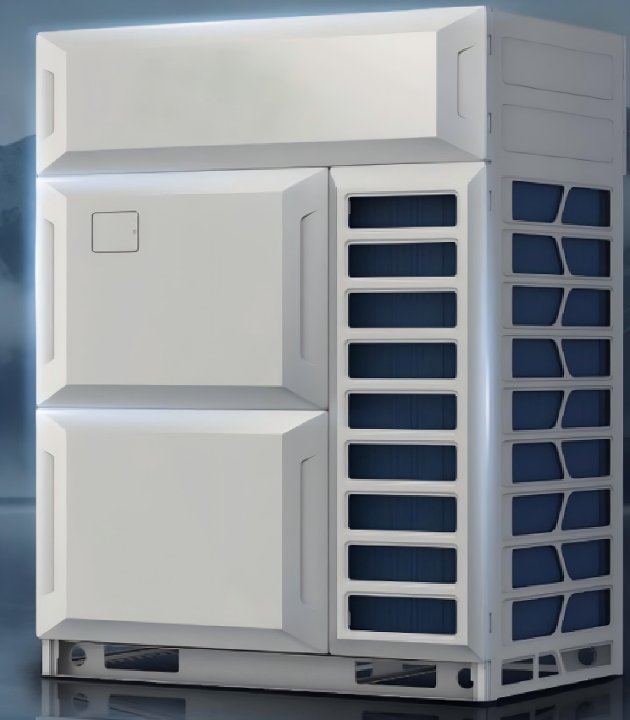 | 台 | 1
2 | 主机 | 制冷量≥85kw；制热量≥95kw； 制冷功率≤22.5kw；制热功率≤23.0kw； 噪音≤64dB(A)；APF≥4.80； |  | 台 | 1
3 | 主机 | 制冷量≥112kw；制热量≥123.5kw； 制冷功率≤32kw；制热功率≤31.5kw； 噪音≤68dB(A)；APF≥4.4； |  | 台 | 1
4 | 内机 | 制冷量≥2.2 kw；制热量≥2.5 kw； 制冷功率≤0.03 kw；制热功率≤0.03 kw； 循环风量≥450m³/h；噪音≤29dB(A)； 机外静压：0～50Pa； |  | 台 | 2
5 | 内机 | 制冷量≥5 kw；制热量≥5.6 kw； 制冷功率≤0.045 kw；制热功率≤0.045 kw； 循环风量≥750m³/h；噪音≤33dB(A)； 机外静压：0～50Pa； |  | 台 | 2
6 | 内机 | 制冷量≥9 kw；制热量≥10 kw； 制冷功率≤0.15 kw；制热功率≤0.15 kw； 循环风量≥1700m³/h；噪音≤40dB(A)； 机外静压：0～80Pa； | 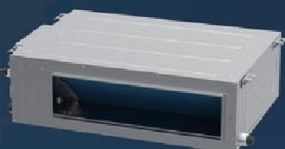 | 台 | 6
7 | 内机 | 制冷量≥14 kw；制热量≥16 kw； 制冷功率≤0.17 kw；制热功率≤0.17 kw； 循环风量≥2000m³/h；噪音≤42dB(A)； 机外静压：0～80Pa； |  | 台 | 14
8 | 新风全热交换机组 | 循环风量≥2500m³/h，机外余压≥200Pa； 温度效率≥71%，制冷/制热焓效率≥71%/60%； 输入功率≤1.15kw，噪音≤58dB(A)； | 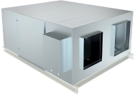 | 台 | 2
9 | 单向流新风机 | 风量：≧300m³/h； 静压：≧130Pa； 功率：≦40w； 噪音：≦30dB(A) |  | 台 | 2
10 | 单向流新风机 | 风量：≧500m³/h； 静压：≧180Pa； 功率：≦60w； 噪音：≦30dB(A) |  | 台 | 2
11 | 单向流新风机 | 风量：≧1500m³/h； 静压：≧380Pa； 功率：≦250w； 噪音：≦45dB(A) |  | 台 | 3
12 | 线控器 | 双向通讯，配套系统 |  | 个 | 24
13 | 室内机分岐管 | 独立包装，配套系统 |  | 套 | 4
14 | 室内机分岐管 | 独立包装，配套系统 |  | 套 | 6
15 | 室内机分岐管 | 独立包装，配套系统 |  | 套 | 8
16 | 室内机分岐管 | 独立包装，配套系统 |  | 套 | 2
17 | 送风口 | 300*200，双层百叶，配套系统 |  | 个 | 2
18 | 送风口 | 600*200，双层百叶，配套系统 |  | 个 | 2
19 | 送风口 | 1000*200，双层百叶，配套系统 |  | 个 | 6
20 | 送风口 | ø300*300，圆形喷射风口，双层百叶，配套系统 |  | 个 | 14
21 | 回风口 | 500*200，单层百叶，配套系统 |  | 个 | 2
22 | 回风口 | 900*300，单层百叶，配套系统 |  | 个 | 6
23 | 回风口 | 1200*400，单层百叶，配套系统 |  | 个 | 14
24 | 排风口 | 350*350，单层百叶，配套系统 |  | 个 | 8
25 | 排风口 | 600*300，单层百叶，配套系统 |  | 个 | 4
26 | 新风口 | 400*250，单层百叶，配套系统 |  | 个 | 6
27 | 静压箱 | 400*250*1000，镀锌铁皮，配套系统 |  | 个 | 4
28 | 对开多页调节阀 | 400*250，镀锌铁皮，配套系统 |  | 个 | 4
29 | 防雨百叶风口 | 400*320，铝合金，配套系统 |  | 个 | 4
30 | 检修口 | 350*350，材质为铝合金，配套系统 |  | 个 | 24
31 | 镀锌铁皮风管 | 现场制作风管，材质为无机玻璃棉保温厚度30mm |  | 平方米 | 328.6
32 | 帆布软接 | 定制，配套系统，无涂层 |  | 平方米 | 128.8
33 | 铜管 | Φ6.4，厚度0.6mm |  | 米 | 30.11
34 | 铜管 | Φ9.5，厚度0.6mm |  | 米 | 78.79
35 | 铜管 | Φ12.7，厚度0.8mm |  | 米 | 40.89
36 | 铜管 | Φ15.9，厚度0.8mm |  | 米 | 111.19
37 | 铜管 | Φ19，厚度1.00mm |  | 米 | 66.18
38 | 铜管 | Φ22.2，厚度1.20mm |  | 米 | 7.03
39 | 铜管 | Φ25.4，厚度1.20mm |  | 米 | 2.27
40 | 铜管 | Φ28.6，厚度1.20mm |  | 米 | 52.35
41 | 铜管 | Φ31.8，厚度1.30mm |  | 米 | 25.57
42 | 铜管 | Φ38.1，厚度1.30mm |  | 米 | 35.61
43 | 橡塑保温 | DN6，厚度19mm |  | 米 | 10
44 | 橡塑保温 | DN10，厚度19mm |  | 米 | 110
45 | 橡塑保温 | DN13，厚度19mm |  | 米 | 22
46 | 橡塑保温 | DN16，厚度19mm |  | 米 | 110
47 | 橡塑保温 | DN19，厚度19mm |  | 米 | 28
48 | 橡塑保温 | DN25，厚度19mm |  | 米 | 30
49 | 橡塑保温 | DN27，厚度19mm |  | 米 | 24
50 | 橡塑保温 | DN34，厚度19mm |  | 米 | 35
51 | 橡塑保温 | DN43，厚度19mm |  | 米 | 36
52 | 冷凝水管 | DN25，U-PVC |  | 米 | 120
53 | 冷凝水管 | DN32，U-PVC |  | 米 | 48
54 | 冷凝水管 | DN40，U-PVC |  | 米 | 24
55 | 橡塑保温 | DN25，厚度9mm |  | 米 | 120
56 | 橡塑保温 | DN32，厚度9mm |  | 米 | 48
57 | 橡塑保温 | DN42，厚度9mm |  | 米 | 24
58 | 内机电源线 | BVV 1*2.5mm2，国标 |  | 米 | 576
59 | 屏蔽线 | RVVP 2*0.75mm2，国标 |  | 米 | 221
60 | 信号线 | RVV 2*0.5mm2，国标 |  | 米 | 200
61 | 线管 | PVC DN20，国标 |  | 米 | 620

